C III 1 - hj 1_22

Statistisches Amt
für Hamburg und Schleswig-Holstein

 |  | STATISTISCHE BERICHTE
 |  | Kennziffer: C III 1 - hj 1/22 SH

Die Schweinebestände in Schleswig-Holstein
 | 3. Mai 2022
 |  | – Endgültiges Ergebnis –

 |  | Herausgegeben am: 26. August 2022

Vorbemerkungen (S.5)
Anmerkungen zur Methode
Der vorliegende Bericht gibt einen Überblick zu den endgültigen Ergebnissen der Erhebung über die Schweinebestände zum Stichtag 3. Mai 2022.
Im Rahmen der Viehbestandserhebung Schweine werden repräsentativ Betriebe mit mindestens 50 Schweinen oder 10 Zuchtsauen jeweils zum Stichtag 3. Mai und 3. November befragt. Hierzu wird eine geschichtete Stichprobe einmal jährlich gezogen.
Die Vergleichbarkeit zu den Viehbestandserhebungen bis 2010 ist aufgrund der damals angehobenen Erfassungsgrenzen besonders im Bereich der Halterzahlen stark eingeschränkt. Bei den Schweinebeständen hingegen kann eine ausreichende Vergleichbarkeit unterstellt werden.
Eine Totalerhebung der Tierbestände (all-gemeine Erhebung der Viehbestände) erfolgte im März 2020 im Rahmen der Landwirtschaftszählung, allerdings mit einer geringeren Merkmalstiefe.
Rechtsgrundlage
Rechtsgrundlage für diese Erhebung ist das Agrarstatistikgesetz (AgrStatG) vom 17. Dezember 2009 (BGBl. I S. 3886) in der aktuellen Fassung.
Detaillierte Ausführungen zu der Statistik können dem Qualitätsbericht entnommen werden, der unter www.destatis.de, Publika-tionen, Qualitätsberichte veröffentlicht wird.
Hinweis: Bundeszahlen veröffentlicht das Statistische Bundesamt in seiner Fachserie 3 "Land- und Forstwirtschaft, Fischerei"; Reihe 4.1.

Grafik 1 (S.9)
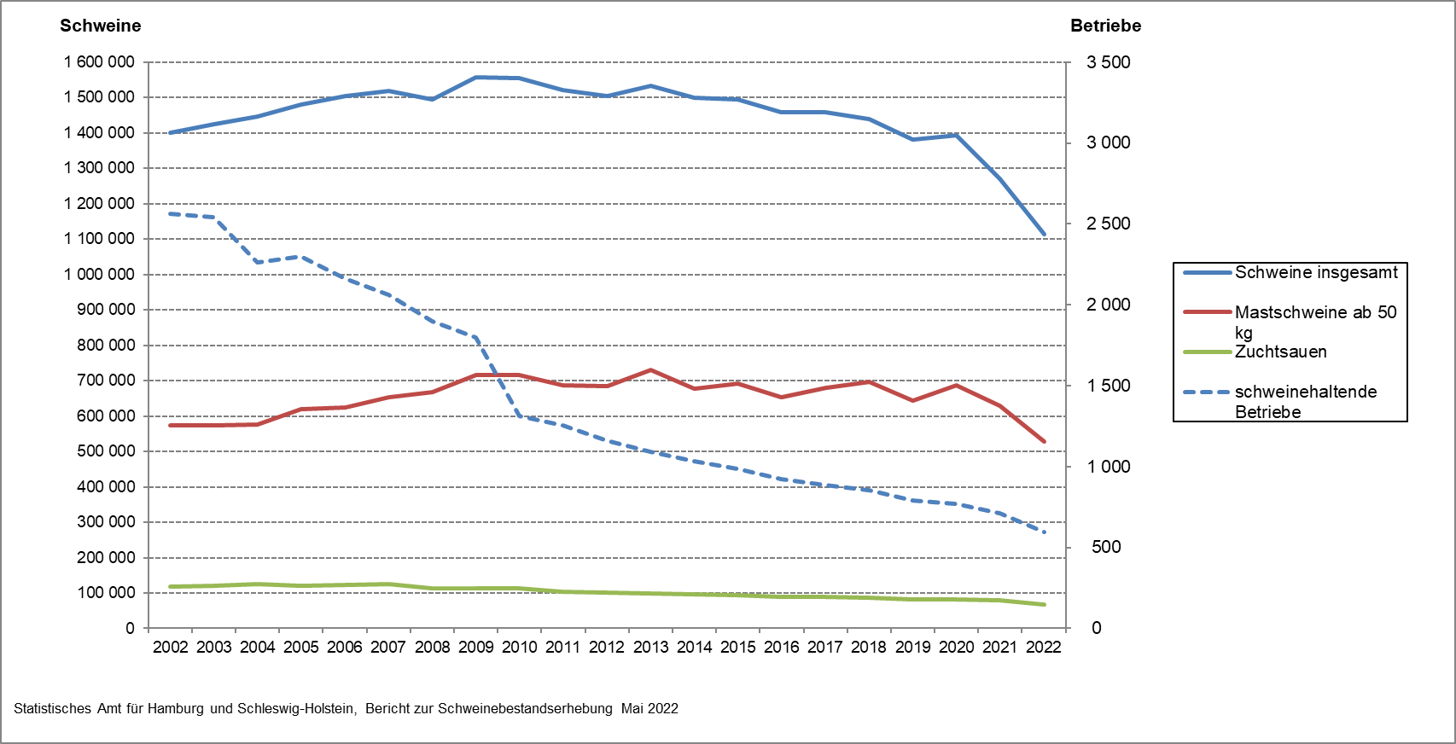
1. Entwicklung der Zahl der schweinehaltenden Betriebe in Schleswig-Holstein sowie der Bestände von Schweinen insgesamt, Mastschweinen und Zuchtsauen von 2002 bis 2022

